Лист1
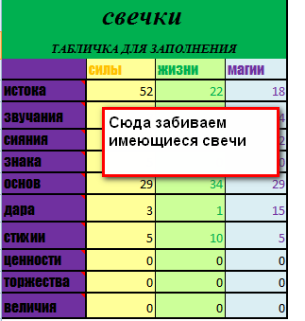
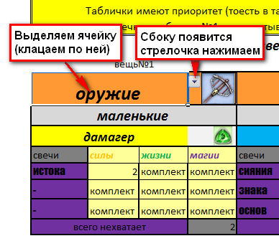
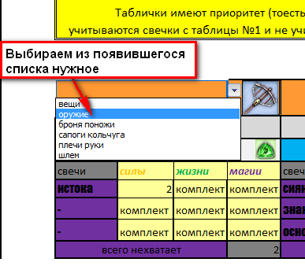
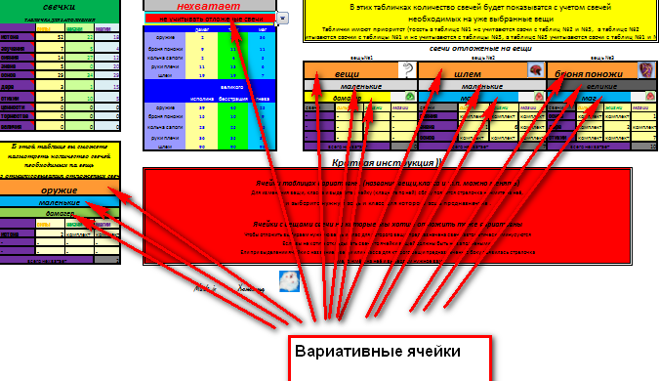
свечки |  |  |  | нехватает |  |  |  | В этих табличках количество свечей будет показыватся с учетом свечей
ТАБЛИЧКА ДЛЯ ЗАПОЛНЕНИЯ |  |  |  | учитывать отложеные свечи |  |  |  | необходимых на уже выбранные вещи
 | силы | жизни | магии |  | дамаг | танк | маг | Таблички имеют приоритет (тоесть в таблице №1 не учитваются свечи с таблиц №2 и №3, в таблице №2
истока |  |  |  | оружие | 110 | 110 | 110 | учитываются свечки с таблицы №1 и не учитываются с таблицы №3, в таблице №3 учитываются свечи с таблиц №1 и №2)
звучания |  |  |  | броня поножи | 90 | 90 | 90 | свечи отложеные на вещи
сияния |  |  |  | кольча сапоги | 110 | 110 | 110 | вещь№1 |  |  |  | вещь №2 |  |  |  | вещь №3
знака |  |  |  | руки плечи | 120 | 120 | 120 | шлем |  |  |  | броня поножи |  |  |  | вещи
основ |  |  |  | шлем | 180 | 180 | 180
дара |  |  |  |  | великого |  |  | маленькие |  |  |  | маленькие |  |  |  | маленькие
стихии |  |  |  |  | исполина | бесстрашия | гнева | маг |  |  |  | дамагер |  |  |  | танк
ценности |  |  |  | оружие | 160 | 160 | 160 | свечи | силы | жизни | магии | свечи | силы | жизни | магии | свечи | силы | жизни | магии
торжества |  |  |  | броня поножи | 85 | 85 | 85 | сияния | 4 | 4 | 12 | истока | 12 | 4 | 4 | - | - | - | -
величия |  |  |  | кольча сапоги | 45 | 45 | 45 | знака | 6 | 6 | 18 | звучания | 15 | 5 | 5 | - | - | - | -
 |  |  |  | руки плечи | 45 | 45 | 45 | основ | 8 | 8 | 24 | - | комплект | комплект | комплект | - | - | - | -
В этой таблице вы сможете |  |  |  | шлем | 90 | 90 | 90 | всего нехватает |  |  | 90 | всего нехватает |  |  | 45 | всего нехватает |  |  | 0
пасмотреть количество свечей |  |  |  | Краткая инструкция ))
необходимых на вещь
без отминусовывания отложеных свечей |  |  |  | Ячейки таблицах вариативны (название вещи,класса и т.п. можно менять)
вещи
 |  |  |  | Для изменения вещи, класса и выделите ячейку (клацните по ней) сбоку появится стрелочка нажмите на неё,
маленькие |  |  |  | и выберите нужную вещь и класс для которого вещь предназначена .
маг
 | силы | жизни | магии | Ячейки с вещами свечи на которые мы хотим отложить тоже вариативны
- | - | - | - | Чтобы отложить выбираем нужную вещь и клас для которого вещь предназначена свечи автоматически минусуются
- | - | - | - | Если вы не хотите откладывать свечи то ячейки вещей должны быть не заполнеными !
- | - | - | - | Ели при выделении ячейки с названием вещи или класса для кторого вещи предназначены с боку появилась стрелочка
всего нехватает |  |  | 0 | смело жмём на неё и выбераем нужное вам

 |  |  |  |  | Made in Хомоленд

шаг 1 |  |  |  |  | шаг 2 |  |  |  |  |  | шаг 3

